Sayfa1
Numune Adı | TAS(mmol/L) | TOS (µmol/L) | OSI
K1 | 1.04 | 14.010 | 1.347
K2 | 1.22 | 12.83 | 1.052
K3 | 0.88 | 10.45 | 1.187
K4 | 1.47 | 21.74 | 1.479 | Bu çalışmada "Relassay" marka kitler kullanılmıştır. | Bu çalışmada "Relassay" marka kitler kullanılmıştır.
K5 | 1.25 | 11.44 | 0.915 | TAS Kat.No: RL0019
K6 | 1.48 | 16.2 | 1.095 | TOS Kat.Not: RL0026
A25(1) | 1.41 | 14.66 | 1.040 | Kullanılan cihaz: Mindray marka BS300 model tam otomatik biyokimya cihazı
A25(2) | 1.18 | 11.36 | 0.963
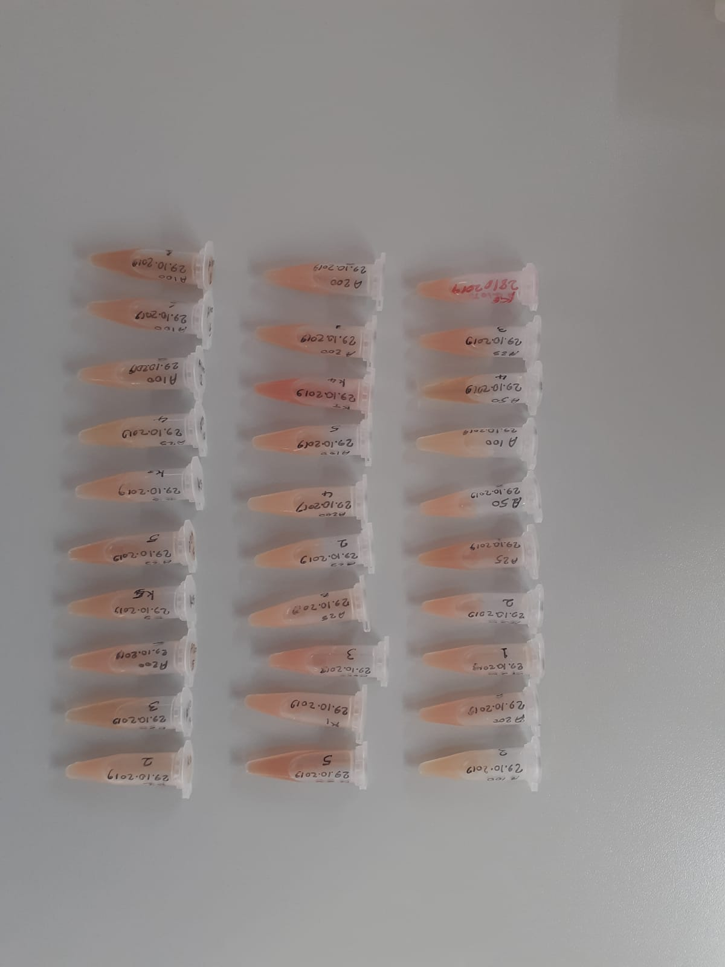
A25(3) | 1.45 | 14.63 | 1.009
A25(4) | 1.37 | 9.28 | 0.677
A25(5) | 1.33 | 14.13 | 1.062
A25(6) | 1.17 | 14.18 | 1.212
A50(1) | 1.19 | 11.33 | 0.952
A50(2) | 1.38 | 14.87 | 1.078
A50(3) | 1.55 | 9.55 | 0.616
A50(4) | 1.47 | 8.69 | 0.591
A50(5) | 1.59 | 14.68 | 0.923
A50(6) | 1.33 | 13.03 | 0.980
A100(1) | 1.6 | 11.99 | 0.749
A100(2) | 1.39 | 12.26 | 0.882
A100(3) | 1.26 | 8.32 | 0.660
A100(4) | 1.18 | 8.55 | 0.725
A100(5) | 1.39 | 13.16 | 0.947
A100(6) | 1.39 | 11.57 | 0.832
A200(1) | 1.38 | 13.71 | 0.993
A200(2) | 1.31 | 14.85 | 1.134
A200(3) | 1.33 | 16.71 | 1.256
A200(4) | 1.19 | 10.88 | 0.914
A200(5) | 1.26 | 13.94 | 1.106
A200(6) | 1.37 | 13.96 | 1.019

